Pressiteade 2022
Maakond
 | Küttimine 2018 | Küttimine 2019 | Küttimine 2020 | Küttimine 2021 | Küttimine 2022 | Jahimeeste soov 2023 | KAUR soovitas 2022 | Jahindus-nõukogu otsus 2023 | Küttimskohustuse langus % v. 2022 küttimine | Küttimskohustuse langus % v. 2018 küttimine | Küttitud seisuga 01.11.2023 | Küttitud seisuga 27.11.2023 | Kirjas piirkondi | Limiidi täitmise % maakonnas 01.11.2023 | Limiidi täitmise % maakonnas 27.11.2023 | Keskmine küttimine piirkonna kohta 01.11.2023 | Keskmine küttimine piirkonna kohta 27.11.2023
Harjumaa | 747 | 666 | 476 | 484 | 451 | 407 | 390-420 | 407 | -10.81 | 84 | 99 | 154 | 9 | 24.32 | 37.84 | 11.00 | 17.11
Hiiumaa | 171 | 145 | 106 | 112 | 87 | 72 | 70-80 | 72 | -20.83 | 138 | 50 | 68 | 9 | 69.44 | 94.44 | 5.56 | 7.56
Ida-Virumaa | 503 | 464 | 361 | 367 | 327 | 306 | 300-320 | 306 | -6.86 | 64 | 134 | 234 | 23 | 43.79 | 76.47 | 5.83 | 10.17
Jõgevamaa | 351 | 288 | 177 | 236 | 228 | 225 | 210-240 | 210 | -8.57 | 67 | 65 | 121 | 8 | 30.95 | 57.62 | 8.13 | 15.13
Järvamaa | 406 | 384 | 269 | 277 | 225 | 219 | 220-250 | 220 | -1.33 | 85 | 100 | 136 | 15 | 45.45 | 61.82 | 6.67 | 9.07
Läänemaa | 579 | 475 | 378 | 350 | 310 | 267 | 300-330 | 284 | -16.1 | 104 | 77 | 109 | 12 | 27.11 | 38.38 | 6.42 | 9.08
Lääne-Virumaa | 643 | 535 | 392 | 363 | 310 | 283 | 250-270 | 261 | -9.54 | 146 | 95 | 184 | 23 | 36.40 | 70.50 | 4.13 | 8.00
Põlvamaa | 222 | 214 | 183 | 210 | 216 | 195 | 210-230 | 201 | -10.77 | 10 | 85 | 139 | 19 | 42.29 | 69.15 | 4.47 | 7.32
Pärnumaa | 840 | 755 | 596 | 627 | 596 | 569 | 580-620 | 580 | -4.74 | 45 | 261 | 409 | 31 | 45.00 | 70.52 | 8.42 | 13.19
Raplamaa | 609 | 533 | 403 | 408 | 352 | 308 | 350-380 | 352 | -14.28 | 73 | 86 | 141 | 17 | 24.43 | 40.06 | 5.06 | 8.29
Saaremaa | 398 | 348 | 287 | 301 | 223 | 187 | 210-240 | 187 | -19.25 | 113 | 108 | 162 | 27 | 57.75 | 86.63 | 4.00 | 6.00
TARTUMAA | 398 | 329 | 233 | 249 | 245 | 230 | 230-250 | 230 | -6.52 | 73 | 136 | 212 | 23 | 59.13 | 92.17 | 5.91 | 9.22
Valgamaa | 412 | 363 | 290 | 289 | 233 | 210 | 210-230 | 210 | -10.95 | 96 | 61 | 109 | 14 | 29.05 | 51.90 | 4.36 | 7.79
Viljandimaa | 573 | 526 | 420 | 505 | 505 | 407 | 430-460 | 443 | -13.99 | 29 | 167 | 332 | 25 | 37.70 | 74.94 | 6.68 | 13.28
Võrumaa | 311 | 279 | 237 | 253 | 253 | 238 | 240-260 | 238 | -6.3 | 31 | 88 | 145 | 19 | 36.97 | 60.92 | 4.63 | 7.63
KOKKU | 7163 | 6304 | 4808 | 5031 | 4561 | 4123 | 4210-4580 | 4201 | -10.72 | 71 | 1612 | 2655 | 274 | 38.37 | 63.20 | 5.88 | 9.69
 |  |  |  |  |  |  |  |  |  |  | 17.50% | 17.50% | 82.5%
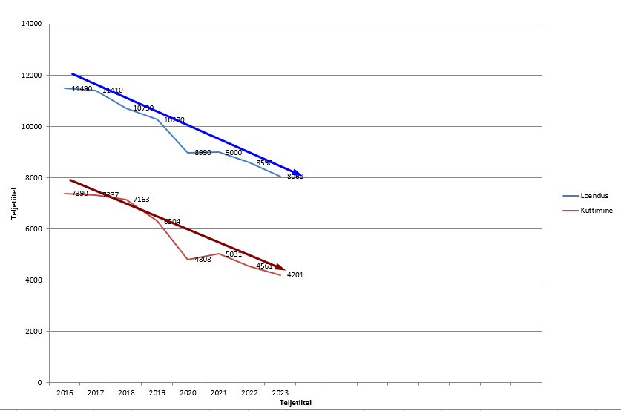
 |  |  |  |  |  |  |  |  |  |  | 1895 | 3100 | 46 | 45.11 | 73.79

